九宮格
九宮格圖表數據區（依工作表1規格逆向重建｜八季由舊→新） |  |  |  |  |  |  |  |  | 月營收區(近24個月,舊→新) |  |  |  |  |  | 【圖表源數據區】 | 0 | 0 | 0 | 0 | 0 | 0 | 0 | 0
季別 | 0 | 0 | 0 | 0 | 0 | 0 | 0 | 0 | 月份 | 月營收(百萬) | 近3月均 | 近12月均 | BUP上縌 | BDN下縌 | 營收(百萬) | 0 | 0 | 0 | 0 | 0 | 0 | 0 | 0
營業收入(百萬) | 0 | 0 | 0 | 0 | 0 | 0 | 0 | 0 | 0 | 0 | #DIV/0! | #DIV/0! | #DIV/0! | #DIV/0! | 毛利率 | 0 | 0 | 0 | 0 | 0 | 0 | 0 | 0
毛利率 | 0.0% | 0.0% | 0.0% | 0.0% | 0.0% | 0.0% | 0.0% | 0.0% | 0 | 0 | #DIV/0! | #DIV/0! | #DIV/0! | #DIV/0! | 淨利率 | #DIV/0! | #DIV/0! | #DIV/0! | #DIV/0! | #DIV/0! | #DIV/0! | #DIV/0! | #DIV/0!
淨利率 | #DIV/0! | #DIV/0! | #DIV/0! | #DIV/0! | #DIV/0! | #DIV/0! | #DIV/0! | #DIV/0! | 0 | 0 | #DIV/0! | #DIV/0! | #DIV/0! | #DIV/0!
EPS(元) | 0.00 | 0.00 | 0.00 | 0.00 | 0.00 | 0.00 | 0.00 | 0.00 | 0 | 0 | #DIV/0! | #DIV/0! | #DIV/0! | #DIV/0! |  | 0 | 0 | 0 | 0 | 0 | 0 | 0 | 0
本業比率 | #DIV/0! | #DIV/0! | #DIV/0! | #DIV/0! | #DIV/0! | #DIV/0! | #DIV/0! | #DIV/0! | 0 | 0 | #DIV/0! | #DIV/0! | #DIV/0! | #DIV/0! | 收款天數 | 28 | 27 | 28 | 23 | 25 | 26 | 26 | 29
本業EPS(元) | #DIV/0! | #DIV/0! | #DIV/0! | #DIV/0! | #DIV/0! | #DIV/0! | #DIV/0! | #DIV/0! | 0 | 0 | #DIV/0! | #DIV/0! | #DIV/0! | #DIV/0! | 存貨天數 | 87 | 80 | 83 | 76 | 74 | 74 | 80 | 87
業外EPS(元) | #DIV/0! | #DIV/0! | #DIV/0! | #DIV/0! | #DIV/0! | #DIV/0! | #DIV/0! | #DIV/0! | 0 | 0 | #DIV/0! | #DIV/0! | #DIV/0! | #DIV/0! | 付款天數 | #DIV/0! | #DIV/0! | #DIV/0! | #DIV/0! | #DIV/0! | #DIV/0! | #DIV/0! | #N/A
營業利益(百萬) | 0 | 0 | 0 | 0 | 0 | 0 | 0 | 0 | 0 | 0 | #DIV/0! | #DIV/0! | #DIV/0! | #DIV/0!
營業現金流(百萬) | 0 | 0 | 0 | 0 | 0 | 0 | 0 | 783,360 | 0 | 0 | #DIV/0! | #DIV/0! | #DIV/0! | #DIV/0! |  | 0 | 0 | 0 | 0 | 0 | 0 | 0 | 0
投資現金流(百萬) | 0 | 0 | 0 | 0 | 0 | 0 | 0 | -497,530 | 0 | 0 | #DIV/0! | #DIV/0! | #DIV/0! | #DIV/0! | 營業現金流(百萬) | 0 | 0 | 0 | 0 | 0 | 0 | 0 | 783360
融資現金流(百萬) | 0 | 0 | 0 | 0 | 0 | 0 | 0 | -187,250 | 0 | 0 | #DIV/0! | #DIV/0! | #DIV/0! | #DIV/0! | 自由現金流(百萬) | 0 | 0 | 0 | 0 | 0 | 0 | 0 | 287360
自由現金流(百萬) | 0 | 0 | 0 | 0 | 0 | 0 | 0 | 287,360 | 0 | 0 | #DIV/0! | #DIV/0! | #DIV/0! | #DIV/0! | 負債比 | 0.3477 | 0.3539 | 0.3549 | 0.3410791639 | 0.3153 | 0.3116 | 0.31504165247 | 0.30943774565
資本支出(百萬) | 0 | 0 | 0 | 0 | 0 | 0 | 0 | 496,000 | 0 | 0 | #DIV/0! | #DIV/0! | #DIV/0! | #DIV/0!
收款天數 | 28 | 27 | 28 | 23 | 25 | 26 | 26 | 29 | 0 | 0 | #DIV/0! | #DIV/0! | #DIV/0! | #DIV/0! |  | 0 | 0 | 0 | 0 | 0 | 0 | 0 | 0
存貨天數 | 87 | 80 | 83 | 76 | 74 | 74 | 80 | 87 | 0 | 0 | #DIV/0! | #DIV/0! | #DIV/0! | #DIV/0! | 營業現金流(百萬) | 0 | 0 | 0 | 0 | 0 | 0 | 0 | 783360
付款天數 | #DIV/0! | #DIV/0! | #DIV/0! | #DIV/0! | #DIV/0! | #DIV/0! | #DIV/0! |  | 0 | 0 | #DIV/0! | #DIV/0! | #DIV/0! | #DIV/0! | 營業利益(百萬) | 0 | 0 | 0 | 0 | 0 | 0 | 0 | 0
營運天數 | 115 | 107 | 111 | 99 | 99 | 100 | 106 | 116 | 0 | 0 | #DIV/0! | #DIV/0! | #DIV/0! | #DIV/0! | ROE(單季) | 0.0835 | 0.0905 | 0.08175 | 0.087 | 0.0945 | 0.097 | 0.10125 | 0.11475
負債比 | 34.8% | 35.4% | 35.5% | 34.1% | 31.5% | 31.2% | 31.5% | 30.9% | 0 | 0 | #DIV/0! | #DIV/0! | #DIV/0! | #DIV/0!
ROE(年化,法說會) | 33.4% | 36.2% | 32.7% | 34.8% | 37.8% | 38.8% | 40.5% | 45.9% | 0 | 0 | #DIV/0! | #DIV/0! | #DIV/0! | #DIV/0! |  | 0 | 0 | 0 | 0 | 0 | 0 | 0 | 0
每股淨值(元) | 155.09 | 166.74 | 177.46 | 178.03 | 194.18 | 210.57 | 228.77 | 249.67 | 0 | 0 | #DIV/0! | #DIV/0! | #DIV/0! | #DIV/0! | 資本支出(百萬) | 0 | 0 | 0 | 0 | 0 | 0 | 0 | 496000
季末股價(元) |  |  |  |  |  |  |  |  | 0 | 0 | #DIV/0! | #DIV/0! | #DIV/0! | #DIV/0! | 弦值 | #N/A | #N/A | #N/A | #N/A | #N/A | #N/A | #N/A | #N/A
PB |  |  |  |  |  |  |  |  | 0 | 0 | #DIV/0! | #DIV/0! | #DIV/0! | #DIV/0!
弦值(蘭氏ROE選指) |  |  |  |  |  |  |  |  | 0 | 0 | #DIV/0! | #DIV/0! | #DIV/0! | #DIV/0! |  | 0 | 0 | 0 | 0 | 0 | 0 | 0 | 0
合約負債(百萬) | 86939 | 89435 | 102048 | 56799 | 45916 | 49954 | 50425 |  | 0 | 0 | #DIV/0! | #DIV/0! | #DIV/0! | #DIV/0! | 本業EPS(元) | #DIV/0! | #DIV/0! | #DIV/0! | #DIV/0! | #DIV/0! | #DIV/0! | #DIV/0! | #DIV/0!
應付帳款(百萬) | 69134 | 72801 | 75637 | 83495 | 84425 | 82552 | 98055 |  |  |  |  |  |  |  | 業外EPS(元) | #DIV/0! | #DIV/0! | #DIV/0! | #DIV/0! | #DIV/0! | #DIV/0! | #DIV/0! | #DIV/0!
ROE(單季) | 8.4% | 9.1% | 8.2% | 8.7% | 9.5% | 9.7% | 10.1% | 11.5% | 淡旺季比較(單季營收) |  |  |  |  |  | 本業比率 | #DIV/0! | #DIV/0! | #DIV/0! | #DIV/0! | #DIV/0! | #DIV/0! | #DIV/0! | #DIV/0!
 |  |  |  |  |  |  |  |  | 季別 | 近四季 | 去年同期
 |  |  |  |  |  |  |  |  | Q3 | 0 | 0 |  |  |  |  | 0 | 0 | 0 | 0 | 0 | 0 | 0 | 0
 |  |  |  |  |  |  |  |  | Q4 | 0 | 0 |  |  |  | 合約負債(百萬) | 86939 | 89435 | 102048 | 56799 | 45916 | 49954 | 50425 | #N/A
 |  |  |  |  |  |  |  |  | Q1 | 0 | 0
 |  |  |  |  |  |  |  |  | Q2 | 0 | 0

① 營收與毛利/淨利率
④ 營業現金 vs 營業利益 + ROE
⑦ 營收淡旺季比較(同季對齊)
⑩ 月營收+均線+布林通道
 |  |  |  |  |  |  |  |  | 營運天數 今年vs去年
 |  |  |  |  |  |  |  |  | 季別 | 近四季 | 去年同期
 |  |  |  |  |  |  |  |  | Q3 | 99 | 115
 |  |  |  |  |  |  |  |  | Q4 | 100 | 107
 |  |  |  |  |  |  |  |  | Q1 | 106 | 111
 |  |  |  |  |  |  |  |  | Q2 | 116 | 99

 |  |  |  |  |  |  |  |  | 近一年現金流量分類(百萬)
 |  |  |  |  |  |  |  |  | 營運活動 | 783,360
 |  |  |  |  |  |  |  |  | 投資活動 | -497,530
 |  |  |  |  |  |  |  |  | 融資活動 | -187,250
 |  |  |  |  |  |  |  |  | 自由現金流 | 287,360

 |  |  |  |  |  |  |  |  | 紅綠判讀：與前一季比較，紅=改善、綠=轉差（台股紅漲綠跌）；天數與負債比屬「越低越好」已自動反轉；換股後自動重算，無需手動整理字色

② 收款/存貨/付款天數
⑤ 資本支出與弦值(待補股價)
⑧ 營運天數 今年vs去年
⑪ 合約負債(訂單先行指標)

③ 營業/自由現金流與負債比
⑥ 本業/業外EPS與本業比率
⑨ 近一年現金流量分類(百萬)
⑫ 股價K線 — 待補 TWSE 歷史股價無法經官方網頁自動取得。 請於數據區第23列輸入八季季末收盤價， PB(24列)與弦值(25列)將自動計算； K線圖需另提供 OHLC 資料。

股價預估
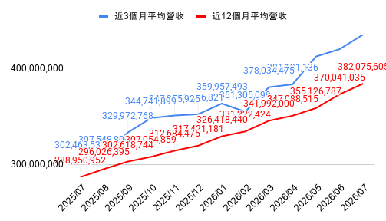
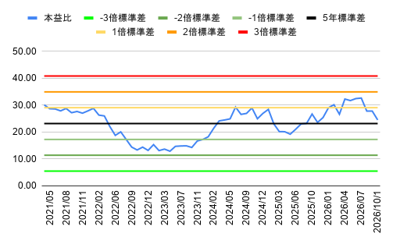
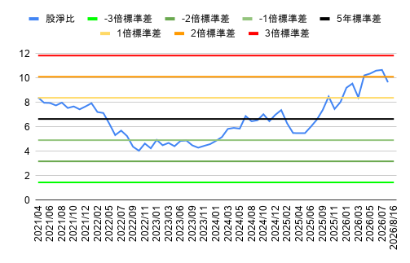
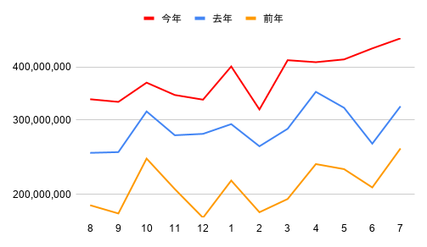
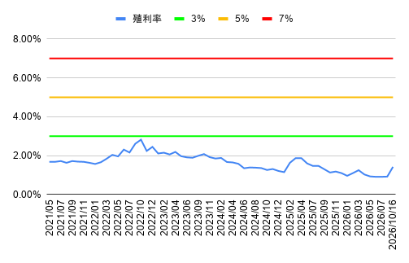
營收｜單月營收 vs 去年同期 & YOY
 | 營收 | 去年營收 | YOY
營收｜累計營收 & 累積YOY
 | 累計營收 | 去年累計營收 | 累積YOY
營收｜製程節點占比(2025)
0 | 股票 | 0 | 股本 | 2330
市值 |  |  | 0.00
0億 | 股價 | 0 | #VALUE!
 |  |  | #VALUE!
 | #VALUE! | 存貨週轉季減 | 毛利季減 | 估本益比河流下滑 | #DIV/0!
 | 估盈餘衰退 | 估存貨週轉年減 | 估毛利年減 | 累積年增率<0 | #DIV/0!
 | 營收預估
 | 近1個月營收(積極) |  | 預估單季營收(單月*3),(總月/4),(近3月)
券資比下降 | 0 |  | 0
0.00%
 | 毛利預估
 | 預計單季營收 | 近1季毛利率 | 預估毛利
融資使用率下降 | 0 | 0.00% | 0
0.00%
投信持股比 | 營業利益預估
 | 預估毛利 | 平均4季營業費 | 預估營業利益
0檔ETF持股 | 0 |  | #VALUE!
獲利｜單季EPS & YOY
 | EPS | 去年EPS | YOY
0 | 0 | 0 | 0
0 | 0 | 0 | 0
0 | 0 | 0 | 0
0 | 0 | 0 | 0
0 | 0 | 0 | 0
0 | 0 | 0 | 0
0 | 0 | 0 | 0
0 | 0 | 0 | 0
0 | 0 | 0 | 0
0 | 0 | 0 | 0
0 | 0 | 0 | 0
0 | 0 | 0 | 0
0 | 0 | 0 | 0
獲利｜近4季累積EPS & YOY
 | 近4季累積EPS | 去年近4季累積EPS | 近4季EPS累積YOY
預估 | 0.00 | 0.00 | -
0 | 0.00 | 0.00 | -
0 | 0.00 | 0.00 | -
0 | 0.00 | 0.00 | -
0 | 0.00 | 0.00 | -
獲利｜近4季EPS年增率
 | 近4季EPS YOY
0 | -
0 | -
0 | -
0 | -
0 | -
0 | -
0 | -
0 | -
0 | -
0 | -
0 | -
0 | -
0 | -
預估殖利率
#VALUE! | 業外收益預估
 | 預估營業利益 | 業外收支(季均) | 預估稅前淨利 |  | 預估稅後淨利(季均)
Beta值 | #VALUE! | 0 | #VALUE! |  | #VALUE!
0 |  | #VALUE! |  |  | #DIV/0!
 | EPS計算
標準差 | 近季母公司稅後 | 估母公司稅後 | 近一季EPS | 預估季EPS | 估EPS季成長率 | 預估盈餘成長率 | 估年殖利率 | 估總報酬PE
0.00% | #N/A | #VALUE! | 0.00 | #VALUE! | #VALUE! | #VALUE! | #VALUE! | #VALUE!
平均殖利率 | 非控制權益(季均) | #N/A |  |  |  |  | 停止融卷期間 | 0
#VALUE! | 0 | -4 | -3 | -2 | -1 | 0 | 1預估
平均配息率 | 0 | 0.0 | 0.0 | 0.0 | 0.0 | 0 | #VALUE! | 預估現金股利
0.00% | 0 | 0 | 0 | 0 | 0 | 0 | 0.00% | 預估發放率
 |  | #N/A | #N/A | #N/A | #N/A | - | #VALUE! | 預估殖利率
製程營收占比(2025)：前三大 — 5奈米 31%、3奈米 21%、其他 14% → 完整分布見圖表牆「營收｜製程節點占比」
 |  |  |  |  |  |  |  |  | 股利
 |  |  |  |  |  |  |  |  | #VALUE!
通道｜毛利率 ±標準差
 | 毛利率 | -3倍標準差 | -2倍標準差 | -1倍標準差 | 5年標準差 | 1倍標準差 | 2倍標準差 | 3倍標準差
0 | 0.0% | 0.0% | 0.0% | 0.0% | 0.0% | 0.0% | 0.0% | 0.0%
0 | 0.0% | 0.0% | 0.0% | 0.0% | 0.0% | 0.0% | 0.0% | 0.0%
0 | 0.0% | 0.0% | 0.0% | 0.0% | 0.0% | 0.0% | 0.0% | 0.0%
0 | 0.0% | 0.0% | 0.0% | 0.0% | 0.0% | 0.0% | 0.0% | 0.0%
0 | 0.0% | 0.0% | 0.0% | 0.0% | 0.0% | 0.0% | 0.0% | 0.0%
0 | 0.0% | 0.0% | 0.0% | 0.0% | 0.0% | 0.0% | 0.0% | 0.0%
0 | 0.0% | 0.0% | 0.0% | 0.0% | 0.0% | 0.0% | 0.0% | 0.0%
0 | 0.0% | 0.0% | 0.0% | 0.0% | 0.0% | 0.0% | 0.0% | 0.0%
0 | 0.0% | 0.0% | 0.0% | 0.0% | 0.0% | 0.0% | 0.0% | 0.0%
0 | 0.0% | 0.0% | 0.0% | 0.0% | 0.0% | 0.0% | 0.0% | 0.0%
0 | 0.0% | 0.0% | 0.0% | 0.0% | 0.0% | 0.0% | 0.0% | 0.0%
0 | 0.0% | 0.0% | 0.0% | 0.0% | 0.0% | 0.0% | 0.0% | 0.0%
0 | 0.0% | 0.0% | 0.0% | 0.0% | 0.0% | 0.0% | 0.0% | 0.0%
0 | 0.0% | 0.0% | 0.0% | 0.0% | 0.0% | 0.0% | 0.0% | 0.0%
0 | 0.0% | 0.0% | 0.0% | 0.0% | 0.0% | 0.0% | 0.0% | 0.0%
0 | 0.0% | 0.0% | 0.0% | 0.0% | 0.0% | 0.0% | 0.0% | 0.0%
0 | 0.0% | 0.0% | 0.0% | 0.0% | 0.0% | 0.0% | 0.0% | 0.0%
0 | 0.0% | 0.0% | 0.0% | 0.0% | 0.0% | 0.0% | 0.0% | 0.0%
0 | 0.0% | 0.0% | 0.0% | 0.0% | 0.0% | 0.0% | 0.0% | 0.0%
0 | 0.0% | 0.0% | 0.0% | 0.0% | 0.0% | 0.0% | 0.0% | 0.0%
0 | 0.0% | 0.0% | 0.0% | 0.0% | 0.0% | 0.0% | 0.0% | 0.0%
營運｜存貨週轉率 ±標準差
 | 存貨週轉率 | -3倍標準差 | -2倍標準差 | -1倍標準差 | 5年標準差 | 1倍標準差 | 2倍標準差 | 3倍標準差
0 | 0.00 | 0.00 | 0.00 | 0.00 | 0.00 | 0.00 | 0.00 | 0.00
0 | 0.00 | 0.00 | 0.00 | 0.00 | 0.00 | 0.00 | 0.00 | 0.00
0 | 0.00 | 0.00 | 0.00 | 0.00 | 0.00 | 0.00 | 0.00 | 0.00
0 | 0.00 | 0.00 | 0.00 | 0.00 | 0.00 | 0.00 | 0.00 | 0.00
0 | 0.00 | 0.00 | 0.00 | 0.00 | 0.00 | 0.00 | 0.00 | 0.00
0 | 0.00 | 0.00 | 0.00 | 0.00 | 0.00 | 0.00 | 0.00 | 0.00
0 | 0.00 | 0.00 | 0.00 | 0.00 | 0.00 | 0.00 | 0.00 | 0.00
0 | 0.00 | 0.00 | 0.00 | 0.00 | 0.00 | 0.00 | 0.00 | 0.00
0 | 0.00 | 0.00 | 0.00 | 0.00 | 0.00 | 0.00 | 0.00 | 0.00
0 | 0.00 | 0.00 | 0.00 | 0.00 | 0.00 | 0.00 | 0.00 | 0.00
0 | 0.00 | 0.00 | 0.00 | 0.00 | 0.00 | 0.00 | 0.00 | 0.00
0 | 0.00 | 0.00 | 0.00 | 0.00 | 0.00 | 0.00 | 0.00 | 0.00
0 | 0.00 | 0.00 | 0.00 | 0.00 | 0.00 | 0.00 | 0.00 | 0.00
0 | 0.00 | 0.00 | 0.00 | 0.00 | 0.00 | 0.00 | 0.00 | 0.00
0 | 0.00 | 0.00 | 0.00 | 0.00 | 0.00 | 0.00 | 0.00 | 0.00
0 | 0.00 | 0.00 | 0.00 | 0.00 | 0.00 | 0.00 | 0.00 | 0.00
0 | 0.00 | 0.00 | 0.00 | 0.00 | 0.00 | 0.00 | 0.00 | 0.00
0 | 0.00 | 0.00 | 0.00 | 0.00 | 0.00 | 0.00 | 0.00 | 0.00
0 | 0.00 | 0.00 | 0.00 | 0.00 | 0.00 | 0.00 | 0.00 | 0.00
0 | 0.00 | 0.00 | 0.00 | 0.00 | 0.00 | 0.00 | 0.00 | 0.00
0
估值｜本益比通道
 | 高本益比 |  |  | 中位數本益比 |  |  | 低本益比
預估 | 0 | 0 | 0 | 0 | 0 | 0 | 0
0 | 0 | 0 | 0 | 0 | 0 | 0 | 0
0 | 0 | 0 | 0 | 0 | 0 | 0 | 0
0 | 0 | 0 | 0 | 0 | 0 | 0 | 0
0 | 0 | 0 | 0 | 0 | 0 | 0 | 0
現有 | 0 | 0 | 0 | 0 | EPS | 目前本益比 | 股價 | 空間 | 殖利率
 | 0 | 0 | 0 | 0 |  | #VALUE! | 0.00 | #DIV/0! | #VALUE!
業外占比 | #DIV/0!
稅率(%) | #N/A |  |  |  |  | 估本益成長比(PEG) | 預估盈餘成長率 |  | 近1年盈餘成長率
毛利率 | 0.00% |  |  |  |  | #VALUE! | #VALUE! |  | #VALUE!
研發費用/營收
 |  |  |  |  |  | 營收發布剩19天 | 財報發布剩65天 | 除息日 | 0
股淨比 | 高本益比 | 中位數本益比 | 低本益比 | 目前本益比 | 預估衰退
0 | #DIV/0! | #DIV/0! | #DIV/0! | #VALUE! |  |  |  |  | 預估股利
 |  |  |  |  |  |  |  |  | #VALUE!
預估 | 0 | 0 | 0 | 預估 | 預估EPS | 預估本益比 | 目前PE預估股價 | 空間 | 預估殖利率
 | 0 | 0 | 0 | #VALUE! |  | #VALUE! | #VALUE! | #VALUE! | #VALUE!
業外占比 | #DIV/0! | #DIV/0! | #DIV/0! | #VALUE! | 年化EPS(季×4) | 對應本益比 | 年化推估股價 | 空間
稅率(%) | #N/A | #N/A | #N/A | #DIV/0! | #VALUE! | #VALUE! | #VALUE! | #VALUE! |  |  |  | ⚙️ 後台引用區(集中版)— 公式與訊號來源,勿刪
毛利率 | 0.00% | 0.00% | 0.00% | 0.00% |  |  |  |  |  |  |  | 股利推估(手動,+1/+2/+3年) |  |  | 股息推估(供訊號引用) |  |  | 本益比階梯 → 預估股價
 | 新聞 | 🔍 Google 新聞 |  | 河流圖 | 📈 CMoney 河流圖 |  | 合約負債－流動 | 📊 富邦-合約負債 |  |  |  | +1 | +2 | +3 | 股息 |  |  | 標準差
現金流｜營業現金流
 | 營業現金流
股利｜現金股利 & 殖利率
-4 | 0.00 | #N/A
-3 | 0.00 | #N/A
-2 | 0.00 | #N/A
-1 | 0.00 | #N/A
0 | 0.00 | 0.00%
1預估 | 0.00 | 0.00%
 | 網站 | 🌐 公司官網 |  | 河流圖 | 📈 Goodinfo 週K河流圖 |  |  |  |  |  |  | 34.1 | 47.7 | 49.8 | 0.00 | 近三年 |  | #DIV/0!
 |  |  |  |  |  |  |  |  |  |  |  |  |  |  | 0.00 | 近年 | 請手動排序(Z到A)
 | 🎨 顏色圖例 | （訊號採台股慣例：紅漲綠跌） |  |  |  |  |  |  |  |  |  | 券商買超前5(鏡像自籌碼頁) |  |  | #VALUE! | 預估 | 近年相對本益比 |  | 預估股價
 | 正向訊號 | 利多：成長、買超、便宜、年增率>0 |  |  |  |  |  |  |  |  |  | 0 | 0 | 0 | #VALUE! | 平均股息 | #DIV/0! | 高本益比 | #DIV/0!
 | 負向訊號 | 利空：衰退、賣超、昂貴、下滑 |  |  |  |  |  |  |  |  |  | 0 | 0 | 0 | #VALUE! | 平均殖利率 | #DIV/0! |  | #DIV/0!
 | 中性／現況 | 估值合理、目前本益比位置 |  |  |  |  |  |  |  |  |  | 0 | 0 | 0 |  |  | #DIV/0! |  | #DIV/0!
 | 關鍵預估 | 預估股利、殖利率、推估股價、上漲空間 |  |  |  |  |  |  |  |  |  | 0 | 0 | 0 | 月增率MOM(供訊號引用) |  | #DIV/0! | 中位數本益比 | #DIV/0!
 | 可切換選項 | 點選可改計算基準（如營收/毛利率取法） |  |  |  |  |  |  |  |  |  | 0 | 0 | 0 | 月增率MOM |  | #VALUE! | 目前本益比 | #VALUE!
 | 基本資料 | 股名、市值、股本、重要日期、表頭 |  |  |  |  |  |  |  |  |  | 0 | 0 | 0 | 0.0% | 當月 | #VALUE! | 預估本益比 | #VALUE!
籌碼｜個股佔ETF比例(前10)
 | 綠→黃→紅 | 色階熱圖：數值低→高（季EPS、毛利率、本益比階梯） |  |  |  |  |  |  |  |  |  |  |  |  | 0.0% | 上月 | #DIV/0! |  | #DIV/0!
 | 紅字 | 重點計算數字；藍字底線＝超連結 |  |  |  |  |  |  |  |  |  | 券商賣超前5(鏡像自籌碼頁) |  |  | 0.0% | 前月 | #DIV/0! |  | #DIV/0!
 |  |  |  |  |  |  |  |  |  |  |  | 券商名稱 | 0 | 0 | 0.0% | 平均月增率MOM | #DIV/0! | 低本益比 | #DIV/0!
 |  |  |  |  |  |  |  |  |  |  |  | 0 | 0 | 0
 |  |  |  |  |  |  |  |  |  |  |  | 0 | 0 | 0 | ETF(圖表來源) |  | EPS成長率與本益比σ統計(圖表/PEG來源)
 |  |  |  |  |  |  |  |  |  |  |  | 0 | 0 | 0 | ETF | 持股比例 | 近1年EPS成長率 | 近3年平均EPS成長率 | 近4年平均EPS成長率
 |  |  |  |  |  |  |  |  |  |  |  | 0 | 0 | 0 | #VALUE! | 0.0% | #VALUE! | #VALUE! | #VALUE!
2026-08-16 | 上市成值排行 |  | 上櫃成值排行 |  | 2026-08-16 | 上市週轉率排行 |  |  | 上櫃週轉率排行 |  |  | 0 | 0 | 0 | #VALUE! | 0.0% | 本益比 |  | 標準差倍數
籌碼｜董監持股
 | 董監持股
籌碼｜投信近月持股比
 | 投信近月持股比
 | 0.00%
 | 0.00%
 | 0.00%
 | 0.00%
 | 0.00%
 | 0.00%
 | 0.00%
 | 0.00%
 | 0.00%
 | 0.00%
 | 0.00%
 | 0.00%
 | 0.00%
 | 0.00%
 | 0.00%
 | 0.00%
 | 0.00%
 | 0.00%
 | 0.00%
 | 0.00%
 | 0.00%
 | 0.00%
 | 0.00%
 | 0.00%
 | 0.00%
 | 0.00%
 | 0.00%
 | 0.00%
 | 0.00%
 | 0.00%
0 | 0 | +0.0% | 0 | +0.0% | 0 | 0 | +0.0% | 0.0% | 0 | +0.0% | 0.0% |  |  |  | #VALUE! | 0.0% | #DIV/0! | 3倍標準差
0 | 0 | +0.0% | 0 | +0.0% | 0 | 0 | +0.0% | 0.0% | 0 | +0.0% | 0.0% |  |  |  | #VALUE! | 0.0% | #DIV/0! | 2倍標準差
0 | 0 | +0.0% | 0 | +0.0% | 0 | 0 | +0.0% | 0.0% | 0 | +0.0% | 0.0% |  |  |  | #VALUE! | 0.0% | #DIV/0! | 1倍標準差
0 | 0 | +0.0% | 0 | +0.0% | 0 | 0 | +0.0% | 0.0% | 0 | +0.0% | 0.0% |  |  |  | #VALUE! | 0.0% | #VALUE! | 預估本益比 | #DIV/0!
0 | 0 | +0.0% | 0 | +0.0% | 0 | 0 | +0.0% | 0.0% | 0 | +0.0% | 0.0% |  |  |  | #VALUE! | 0.0% | #VALUE! | 目前本益比 | #DIV/0!
0 | 0 | +0.0% | 0 | +0.0% | 0 | 0 | +0.0% | 0.0% | 0 | +0.0% | 0.0% |  |  |  | #VALUE! | 0.0% | #DIV/0! | 平均本益比 | 0.00
0 | 0 | +0.0% | 0 | +0.0% | 0 | 0 | +0.0% | 0.0% | 0 | +0.0% | 0.0% |  |  |  | #VALUE! | 0.0% | #DIV/0! | -1倍標準差
0 | 0 | +0.0% | 0 | +0.0% | 0 | 0 | +0.0% | 0.0% | 0 | +0.0% | 0.0% |  |  |  | #VALUE! | 0.0% | #DIV/0! | -2倍標準差
0 | 0 | +0.0% | 0 | +0.0% | 0 | 0 | +0.0% | 0.0% | 0 | +0.0% | 0.0% |  |  |  |  |  | #DIV/0! | -3倍標準差
0 | 0 | +0.0% | 0 | +0.0% | 0 | 0 | +0.0% | 0.0% | 0 | +0.0% | 0.0% |  |  |  | 製程營收占比(圖表來源)
0 | 0 | +0.0% | 0 | +0.0% | 0 | 0 | +0.0% | 0.0% | 0 | +0.0% | 0.0% |  |  |  | 製程節點 | 占比
0 | 0 | +0.0% | 0 | +0.0% | 0 | 0 | +0.0% | 0.0% | 0 | +0.0% | 0.0% |  |  |  | 5奈米 | 31.0%
0 | 0 | +0.0% | 0 | +0.0% | 0 | 0 | +0.0% | 0.0% | 0 | +0.0% | 0.0% |  |  |  | 3奈米 | 20.9%
0 | 0 | +0.0% | 0 | +0.0% | 0 | 0 | +0.0% | 0.0% | 0 | +0.0% | 0.0% |  |  |  | 其他 | 14.1%
0 | 0 | +0.0% | 0 | +0.0% | 0 | 0 | +0.0% | 0.0% | 0 | +0.0% | 0.0% |  |  |  | 7奈米 | 12.1%
0 | 0 | +0.0% | 0 | +0.0% | 0 | 0 | +0.0% | 0.0% | 0 | +0.0% | 0.0% |  |  |  | 28奈米 | 5.9%
0 | 0 | +0.0% | 0 | +0.0% | 0 | 0 | +0.0% | 0.0% | 0 | +0.0% | 0.0% |  |  |  | 16奈米 | 5.7%
0 | 0 | +0.0% | 0 | +0.0% | 0 | 0 | +0.0% | 0.0% | 0 | +0.0% | 0.0% |  |  |  | 65奈米 | 3.2%
0 | 0 | +0.0% | 0 | +0.0% | 0 | 0 | +0.0% | 0.0% | 0 | +0.0% | 0.0% |  |  |  | 40及45奈米 | 2.5%
0 | 0 | +0.0% | 0 | +0.0% | 0 | 0 | +0.0% | 0.0% | 0 | +0.0% | 0.0% |  |  |  | 0.15及0.18微米 | 2.3%
0 | 0 | +0.0% | 0 | +0.0% | 0 | 0 | +0.0% | 0.0% | 0 | +0.0% | 0.0% |  |  |  | 0.11及0.13微米 | 1.3%
0 | 0 | +0.0% | 0 | +0.0% | 0 | 0 | +0.0% | 0.0% | 0 | +0.0% | 0.0% |  |  |  | 90奈米 | 0.6%
0 | 0 | +0.0% | 0 | +0.0% | 0 | 0 | +0.0% | 0.0% | 0 | +0.0% | 0.0% |  |  |  | 0.25微米以上 | 0.5%
0 | 0 | +0.0% | 0 | +0.0% | 0 | 0 | +0.0% | 0.0% | 0 | +0.0% | 0.0% |  |  |  | 20奈米 | 0.1%
0 | 0 | +0.0% | 0 | +0.0% | 0 | 0 | +0.0% | 0.0% | 0 | +0.0% | 0.0%
0 | 0 | +0.0% | 0 | +0.0% | 0 | 0 | +0.0% | 0.0% | 0 | +0.0% | 0.0%
0 | 0 | +0.0% | 0 | +0.0% | 0 | 0 | +0.0% | 0.0% | 0 | +0.0% | 0.0%
0 | 0 | +0.0% | 0 | +0.0% | 0 | 0 | +0.0% | 0.0% | 0 | +0.0% | 0.0%
0 | 0 | +0.0% | 0 | +0.0% | 0 | 0 | +0.0% | 0.0% | 0 | +0.0% | 0.0%
0 | 0 | +0.0% | 0 | +0.0% | 0 | 0 | +0.0% | 0.0% | 0 | +0.0% | 0.0% |  |  |  |  |  |  | 近一季稅後 |  | 填息率
0 | 0 | +0.0% | 0 | +0.0% | 0 | 0 | +0.0% | 0.0% | 0 | +0.0% | 0.0% |  |  |  |  |  |  |  |  | 毛利率年
0 | 0 | +0.0% | 0 | +0.0% | 0 | 0 | +0.0% | 0.0% | 0 | +0.0% | 0.0% |  |  |  |  |  |  |  |  | 盈利率年
0 | 0 | +0.0% | 0 | +0.0% | 0 | 0 | +0.0% | 0.0% | 0 | +0.0% | 0.0% |  |  |  |  |  |  |  |  | 長短期
0 | 0 | +0.0% | 0 | +0.0% | 0 | 0 | +0.0% | 0.0% | 0 | +0.0% | 0.0% |  |  |  |  |  |  |  |  | 進四記營業利益 年
0 | 0 | +0.0% | 0 | +0.0% | 0 | 0 | +0.0% | 0.0% | 0 | +0.0% | 0.0% |  |  |  |  |  |  |  |  | 股息增
0 | 0 | +0.0% | 0 | +0.0% | 0 | 0 | +0.0% | 0.0% | 0 | +0.0% | 0.0%
0 | 0 | +0.0% | 0 | +0.0% | 0 | 0 | +0.0% | 0.0% | 0 | +0.0% | 0.0%
0 | 0 | +0.0% | 0 | +0.0% | 0 | 0 | +0.0% | 0.0% | 0 | +0.0% | 0.0%
0 | 0 | +0.0% | 0 | +0.0% | 0 | 0 | +0.0% | 0.0% | 0 | +0.0% | 0.0%
0 | 0 | +0.0% | 0 | +0.0% | 0 | 0 | +0.0% | 0.0% | 0 | +0.0% | 0.0%
0 | 0 | +0.0% | 0 | +0.0% | 0 | 0 | +0.0% | 0.0% | 0 | +0.0% | 0.0%
0 | 0 | +0.0% | 0 | +0.0% | 0 | 0 | +0.0% | 0.0% | 0 | +0.0% | 0.0%
📁 舊版圖片快照(靜態、無法更新;確認不需要可請 Claude 刪除)
0 | 0 | +0.0% | 0 | +0.0% | 0 | 0 | +0.0% | 0.0% | 0 | +0.0% | 0.0%
0 | 0 | +0.0% | 0 | +0.0% | 0 | 0 | +0.0% | 0.0% | 0 | +0.0% | 0.0%
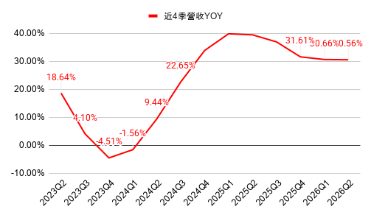
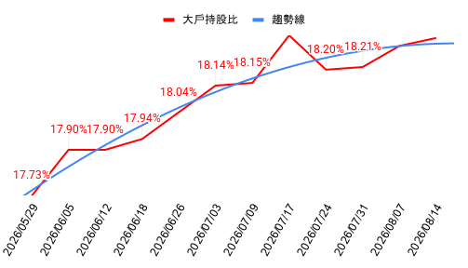
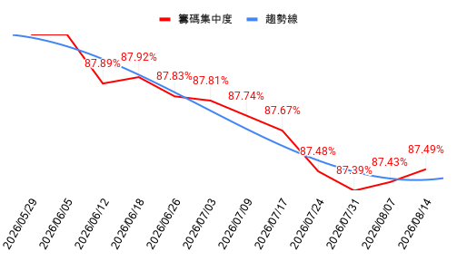
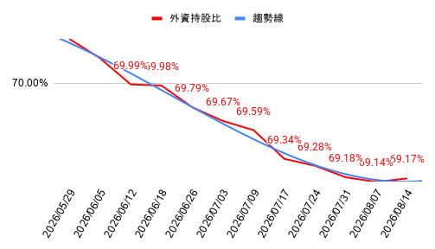
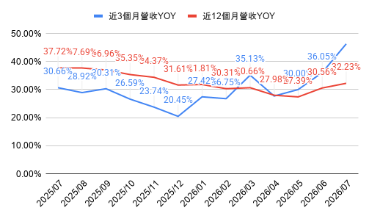
0 | 0 | +0.0% | 0 | +0.0% | 0 | 0 | +0.0% | 0.0% | 0 | +0.0% | 0.0%
0 | 0 | +0.0% | 0 | +0.0% | 0 | 0 | +0.0% | 0.0% | 0 | +0.0% | 0.0%
0 | 0 | +0.0% | 0 | +0.0% | 0 | 0 | +0.0% | 0.0% | 0 | +0.0% | 0.0%
0 | 0 | +0.0% | 0 | +0.0% | 0 | 0 | +0.0% | 0.0% | 0 | +0.0% | 0.0%
0 | 0 | +0.0% | 0 | +0.0% | 0 | 0 | +0.0% | 0.0% | 0 | +0.0% | 0.0%
0 | 0 | +0.0% | 0 | +0.0% | 0 | 0 | +0.0% | 0.0% | 0 | +0.0% | 0.0%

